对账发票申请
东莞富翔对账单-Recall
客户 | 下单时间 | 客户联系人 | 单据编号 | 客户PO号 | 睿颢合同号 | 客户款号 | 使用于 | 品名 | 数量(pcs) | 单价(RMB) | 金额(RMB) | 备注1 | 备注2
东莞富翔 | 2025-12-22 | Jade Jiang | S25121733 | 18203 | RDGFQZH049 | 5229/331/730/99 |  | 14标RFID贴纸45*35mm可移 ZHRFS24013 | 1025 | 0.43 | 440.75
东莞富翔 | 2025-12-23 | Jade Jiang | S25121905 | 21372 | RDGFQZH050 | 5229/049/730/04 |  | 14标RFID贴纸45*35mm可移 ZHRFS24013 | 3550 | 0.43 | 1526.50
 |  |  |  |  |  | 5229/049/730/06 |  | 14标RFID贴纸45*35mm可移 ZHRFS24013 | 1740 | 0.43 | 748.20
 |  |  |  | 21369 |  | 5229/551/730/99 |  | 14标RFID贴纸45*35mm可移 ZHRFS24013 | 4100 | 0.43 | 1763.00
TOTAL |  |  |  |  |  |  |  |  | 10415 |  | 4478.4500
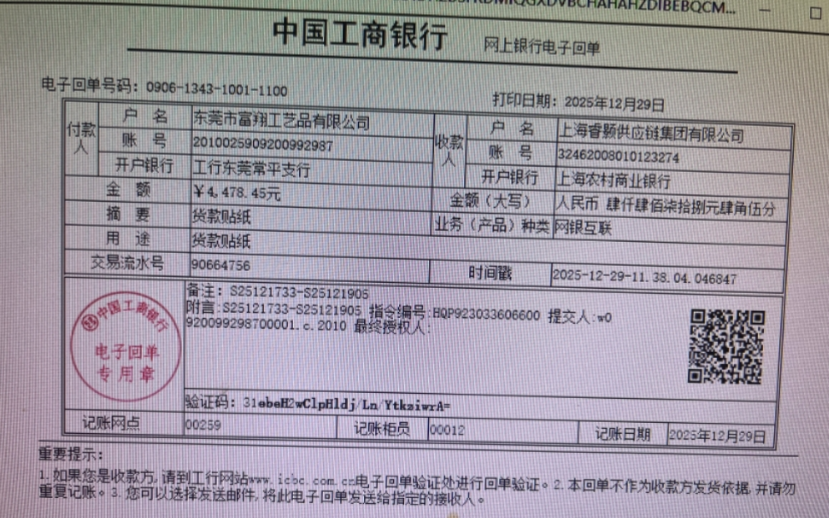
发票通知单
编号 （发票张数） | 申请日期 | 客户 | 开票抬头 （请填写全名） | 货物或应 税劳名称（比如吊粒，吊牌等，大致写一下就可以） | 规格型号 （如果不需要注明的请写“无”） | 单位 | 数量 | 金额 （一张发票的总金额） | 备注3
1 |  | 东莞富翔 | 东莞市富翔工艺品有限公司 | 吊牌、吊粒、贴纸 | 无 | pcs | 10415 | ￥4,478.45

